概要
目標角度と現在角度の推移
項目 | 値
生成日時 | 2026-09-22 02:09:30
記録点数 | 4230
記録時間 [s] | 422.93
最終目標角度 [deg] | 90
最終指令角度 [deg] | 90
最終現在角度 [deg] | 89.681406197
最終角度誤差 [deg] | 0.31859380268
最大追従誤差 [deg] | 2.0082220845
最終状態 | FINISHED

把持点（生値） | 最小法線力 [N] | 平均法線力 [N] | 最大法線力 [N]
AMIR1 左指 | 2.3369444456E-11 | 16.538282126 | 25.139395781
AMIR1 右指 | 2.3369481798E-11 | 16.768876109 | 25.720273175
AMIR2 左指 | 2.3389635639E-11 | 16.785693206 | 25.101224617
AMIR2 右指 | 2.3389507499E-11 | 17.016457984 | 25.840200208

把持点（把持直後=0補正） | 最小変動 [N] | 平均変動 [N] | 最大変動 [N]
AMIR1 左指 | 0.0054352752162 | 2.2669190687 | 6.8089446278
AMIR1 右指 | 0.00051632440641 | 2.0399909694 | 7.4038101149
AMIR2 左指 | 0.00020345391764 | 2.1965228659 | 11.133261988
AMIR2 右指 | 1.036778874E-05 | 2.1341557566 | 10.699567815

把持点の法線力推移（表示用平滑値）
物体重心位置 | 初期値 [m] | 最終値 [m] | 変位 [m]
X | -4.8304295193E-22 | 0.97950515779 | 0.97950515779
Y | -1.2219049697E-20 | 0.98065008401 | 0.98065008401

把持直後基準の法線力変動

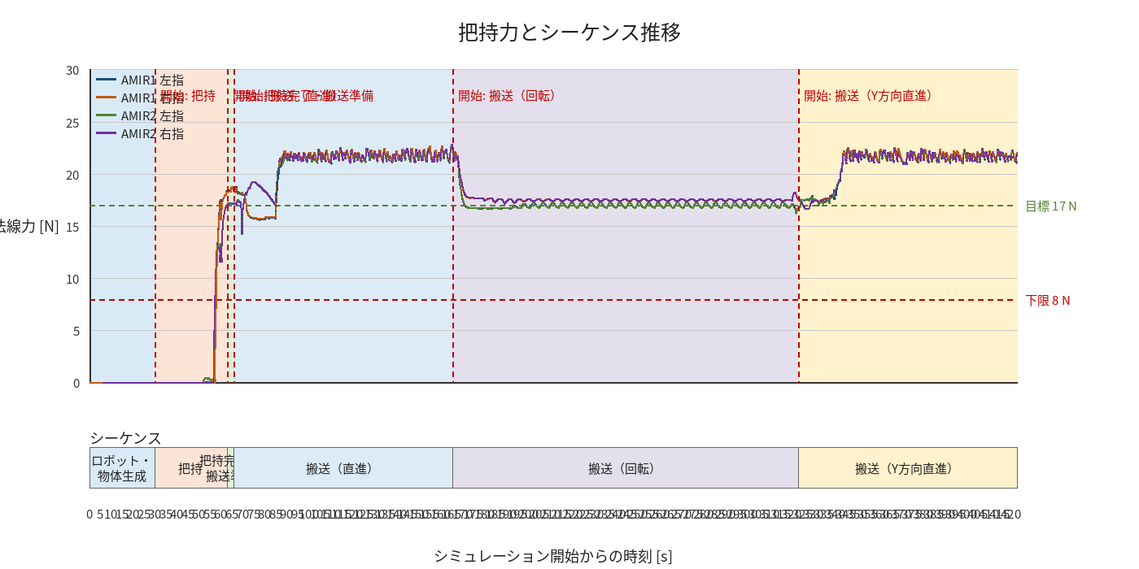

物体姿勢 XYZ（Roll・Pitch・Yaw）

物体重心位置のX-Y軌跡（Zは除外）

右指グラフ
